상품제안서
오코텍스인증 브레드에코백 | 상품코드: S30517

 |  |  |  |  |  |  | 02-713-8555 | www.synergygift.co.kr
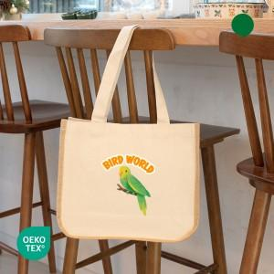 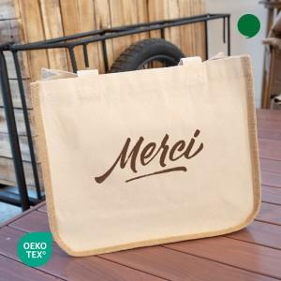

【상세/제작정보】

【인쇄/포장옵션】 | 실크, 필름전사컬러 / OPP(비닐)

【공급단가】 | 수량 | 100~ | 300~ | 500~ | 1,000~ | 3,000~
*VAT별도 | 아이보리 | 2,530원 | 2,490원 | 2,430원 | 2,340원 | 2,240원
 | 쥬트 | 2,530원 | 2,490원 | 2,430원 | 2,340원 | 2,240원

【상품 URL】 | https://www.synergygift.co.kr:443/src/goods_detail.php?gdno=30517

